Hoja1
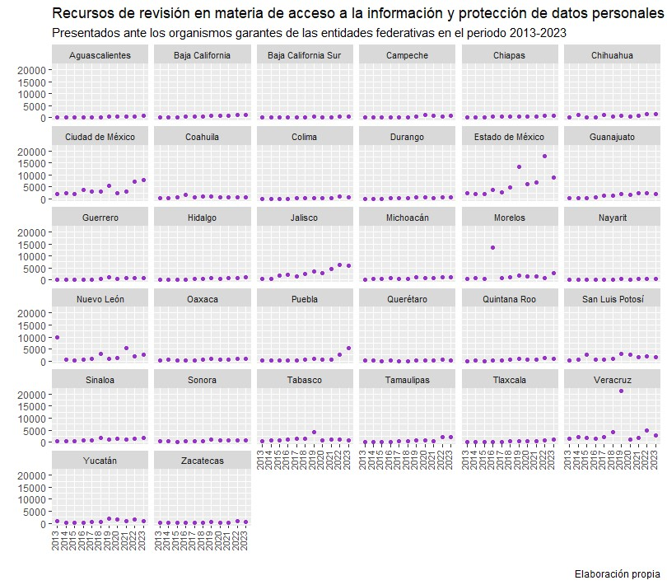
Número de recursos de revisión en materia de acceso a la información y protección de datos personales, presentados ante los Organismos garantes de las entidades federativas
Se presenta un listado histórico de recursos de revisión presentados ante los Organismos garantes de las entidades federativas, durante el periodo 2003 – 2023.

Entidad Federativa | 2003 | 2004 | 2005 | 2006 | 2007 | 2008 | 2009 | 2010 | 2011 | 2012 | 2013 | 2014 | 2015 | 2016 | 2017 | 2018 | 2019 | 2020 | 2021 | 2022 | 2023
Aguascalientes | NA | NA | NA | NA | 29 | 36 | 63 | 69 | 73 | 43 | 29 | 36 | 82 | 70 | 132 | 265 | 532 | 466 | 341 | 495 | 765
Baja California | NA | NA | NA | NA | NA | NA | NA | NA | 69 | 128 | 184 | 184 | 280 | 438 | 335 | 460 | 771 | 895 | 829 | 1,127 | 1,162
Baja California Sur | NA | NA | NA | NA | NA | 5 | 6 | SD | 7 | 8 | 29 | 34 | 58 | 148 | 259 | 286 | 413 | 185 | 304 | 408 | 335
Campeche | NA | NA | NA | ND | 15 | 26 | 28 | 77 | 28 | 16 | 34 | 101 | 93 | 229 | 102 | 321 | 359 | 1,171 | 884 | 482 | 747
Chiapas | NA | NA | NA | NA | NA | 36 | 18 | 54 | 81 | 67 | 148 | 111 | 326 | 459 | 498 | 340 | 620 | 356 | 486 | 722 | 828
Chihuahua | NA | NA | NA | NA | 100 | 154 | 99 | 261 | 130 | 753 | 140 | 1,233 | 127 | 221 | 1,302 | 531 | 921 | 533 | 1,009 | 1,600 | 1,491
Ciudad de México | NA | NA | NA | 152 | 603 | 742 | 1,227 | 1,896 | 2,619 | 2,251 | 2,170 | 2,213 | 2,100 | 3,729 | 2,955 | 3,193 | 5,441 | 2,367 | 2,890 | 7,004 | 7,825
Coahuila de Zaragoza | NA | NA | 47 | 85 | 35 | 43 | 216 | 433 | 418 | 298 | 229 | 395 | 637 | 1,532 | 693 | 971 | 1,022 | 546 | 727 | 802 | 787
Colima | NA | NA | 3 | 3 | 4 | 15 | 19 | 55 | 91 | 33 | 46 | 47 | 50 | 112 | 360 | 174 | 410 | 343 | 209 | 829 | 800
Durango | NA | 0 | 8 | 52 | 34 | 74 | 76 | 134 | 150 | 137 | 55 | 103 | 96 | 206 | 254 | 340 | 603 | 484 | 417 | 782 | 804
Estado de México | NA | NA | 15 | 16 | 82 | 553 | 2,360 | 1,811 | 2,611 | 1,502 | 2,337 | 2,084 | 1,910 | 3,648 | 2,728 | 4,848 | 13,263 | 6,240 | 6,669 | 17,651 | 9,007
Guanajuato | NA | 2 | 42 | 23 | 67 | 48 | 179 | 134 | 333 | 303 | 289 | 473 | 444 | 590 | 1,411 | 1,245 | 2,062 | 1,555 | 2,223 | 2,227 | 2,188
Guerrero | NA | NA | NA | 3 | 25 | 31 | 49 | 36 | 29 | 73 | 75 | 71 | 51 | 229 | 211 | 379 | 1,258 | 455 | 741 | 813 | 763
Hidalgo | NA | NA | NA | NA | NA | 10 | 9 | 118 | 22 | 77 | 19 | 16 | 22 | 38 | 400 | 383 | 846 | 561 | 713 | 919 | 1,266
Jalisco | NA | NA | 34 | 531 | 432 | 521 | 717 | 1,036 | 950 | 538 | 328 | 445 | 1,865 | 2,282 | 1,652 | 2,612 | 3,381 | 2,710 | 4,542 | 6,277 | 6,104
Michoacán de Ocampo | NA | 7 | 11 | 44 | 94 | 8 | 63 | 108 | 44 | 84 | 84 | 365 | 323 | 659 | 434 | 600 | 998 | 825 | 782 | 1,111 | 1,210
Morelos | NA | 15 | 146 | 73 | 187 | 339 | 538 | 756 | 944 | 331 | 595 | 771 | 470 | 13,460 | 968 | 1,139 | 1,713 | 1,462 | 1,341 | 934 | 2,735
Nayarit | NA | NA | 38 | 51 | 60 | 48 | 77 | 42 | 92 | 81 | 95 | 108 | 147 | 121 | 66 | 139 | 307 | 212 | 375 | 542 | 511
Nuevo León | 30 | 92 | 101 | 77 | 186 | 151 | 74 | 193 | 175 | 336 | 9,890 | 469 | 202 | 693 | 1,036 | 2,955 | 1,089 | 1,206 | 5,315 | 1,857 | 2,541
Oaxaca | NA | NA | NA | NA | NA | 14 | 65 | 132 | 194 | 244 | 379 | 526 | 356 | 322 | 321 | 443 | 905 | 708 | 650 | 1,075 | 1,098
Puebla | NA | NA | NA | 23 | 25 | 29 | 47 | 81 | 237 | 209 | 278 | 271 | 255 | 381 | 319 | 472 | 1,068 | 536 | 747 | 2,578 | 5,414
Querétaro | NA | NA | NA | 47 | 64 | 255 | 39 | 127 | 182 | 99 | 182 | 122 | 80 | 117 | 64 | 76 | 401 | 357 | 420 | 480 | 364
Quintana Roo | NA | NA | 1 | 26 | 38 | 30 | 48 | 106 | 63 | 71 | 72 | 99 | 50 | 90 | 203 | 567 | 858 | 560 | 501 | 1,237 | 981
San Luis Potosí | NA | NA | NA | 66 | 262 | 769 | 6 | 3,649 | 1,927 | 6,998 | 425 | 514 | 2,572 | 770 | 679 | 1,031 | 3,045 | 2,542 | 1,530 | 2,105 | 1,752
Sinaloa | 24 | 11 | 9 | 4 | 8 | 10 | 459 | 1,001 | 1,001 | 488 | 356 | 366 | 263 | 603 | 605 | 1,673 | 1,086 | 1,426 | 1,153 | 1,367 | 1,650
Sonora | NA | NA | NA | 26 | 87 | 73 | 81 | 224 | 136 | 63 | 302 | 243 | 226 | 298 | 523 | 520 | 1,100 | 592 | 610 | 848 | 839
Tabasco | NA | NA | NA | NA | NA | 21 | 214 | 2,342 | 670 | 661 | 470 | 643 | 780 | 1,100 | 1,555 | 1,541 | 4,105 | 829 | 1,095 | 1,023 | 829
Tamaulipas | NA | NA | NA | NA | NA | 1 | 36 | 10 | 45 | 71 | 32 | 24 | 57 | 199 | 341 | 460 | 763 | 755 | 559 | 1,986 | 1,957
Tlaxcala | NA | NA | NA | NA | NA | 26 | 36 | 56 | 65 | 74 | 57 | 92 | 144 | 120 | 102 | 405 | 552 | 407 | 317 | 786 | 1,066
Veracruz de Ignacio de la Llave | NA | NA | NA | NA | 16 | 316 | 506 | 384 | 1,219 | 1,418 | 1,500 | 2,180 | 1,611 | 1,448 | 2,133 | 4,346 | 21,358 | 1,102 | 1,631 | 5,019 | 2,791
Yucatán | NA | NA | NA | 45 | 239 | 279 | 302 | 184 | 230 | 172 | 721 | 34 | 303 | 357 | 611 | 691 | 2,047 | 1,703 | 943 | 1,462 | 992
Zacatecas | NA | NA | NA | 61 | 28 | 53 | 160 | 97 | 109 | 140 | 64 | 106 | 48 | 101 | 174 | 262 | 609 | 258 | 333 | 729 | 705
Total: | 54 | 127 | 455 | 1408 | 2720 | 4716 | 7817 | 15606 | 14944 | 17767 | 21614 | 14479 | 16028 | 34770 | 23426 | 33668 | 73906 | 34347 | 41286 | 67277 | 62307

Fuente: La información correspondiente a los años 2008 – 2014 fue obtenida mediante la elaboración de solicitudes de acceso a la información y la consulta directa de los informes anuales de los Organismos garantes de las entidades federativas. Una vez recopilada la información, fue enviada a los Organismos a efecto de revisar y validar las cifras. La información correspondiente a los años 2015 a 2021 fue consultada directamente a los Organismos garantes de las entidades federativas. La información a partir del año 2022 fue obtenida de la Plataforma Nacional de Transparencia (PNT).

